Abbildung 1
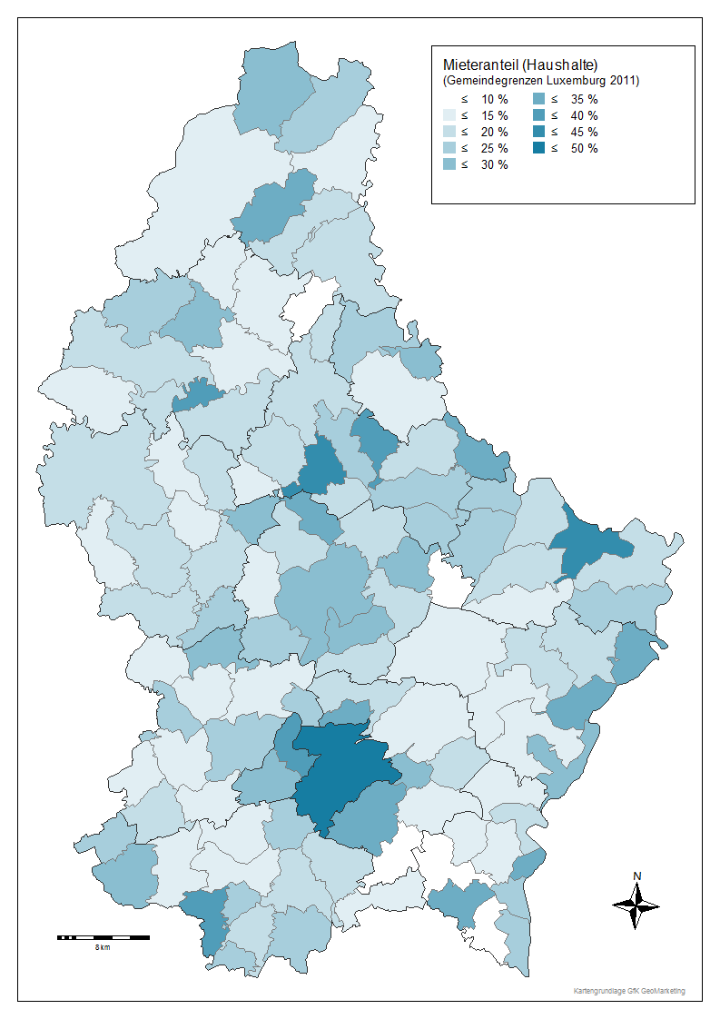
Commune | Propriétaire | Logé a titre gratuit | Locataire | Totale
Gemeinde | Wohneigentümer | Mietfreie Wohnung | Mieter | Total
Luxembourg | 47.9% | 3.5% | 48.6% | 100.0%
Bascharage | 78.5% | 1.9% | 19.6% | 100.0%
Clemency | 84.7% | 2.9% | 12.4% | 100.0%
Dippach | 83.8% | 1.7% | 14.5% | 100.0%
Garnich | 85.9% | 2.7% | 11.3% | 100.0%
Hobscheid | 86.2% | 2.1% | 11.7% | 100.0%
Kehlen | 85.3% | 1.9% | 12.8% | 100.0%
Koerich | 82.6% | 5.7% | 11.7% | 100.0%
Kopstal | 75.1% | 3.5% | 21.4% | 100.0%
Mamer | 75.5% | 2.9% | 21.6% | 100.0%
Septfontaines | 70.4% | 4.5% | 25.1% | 100.0%
Steinfort | 76.7% | 2.7% | 20.6% | 100.0%
Bettembourg | 80.6% | 2.1% | 17.2% | 100.0%
Differdange | 69.0% | 1.8% | 29.2% | 100.0%
Dudelange | 73.2% | 2.3% | 24.6% | 100.0%
Esch-Alzette | 58.0% | 2.3% | 39.7% | 100.0%
Frisange | 83.4% | 1.7% | 14.9% | 100.0%
Kayl | 81.7% | 1.8% | 16.5% | 100.0%
Leudelange | 74.7% | 3.5% | 21.8% | 100.0%
Mondercange | 83.9% | 2.2% | 13.9% | 100.0%
Pétange | 76.7% | 2.2% | 21.1% | 100.0%
Reckange | 86.1% | 3.5% | 10.4% | 100.0%
Roeser | 77.3% | 2.7% | 20.0% | 100.0%
Rumelange | 76.1% | 2.1% | 21.8% | 100.0%
Sanem | 83.6% | 2.0% | 14.4% | 100.0%
Schifflange | 77.6% | 1.5% | 20.9% | 100.0%
Bertrange | 67.0% | 3.1% | 29.9% | 100.0%
Contern | 83.2% | 2.4% | 14.4% | 100.0%
Hesperange | 65.0% | 2.2% | 32.7% | 100.0%
Niederanven | 84.0% | 2.2% | 13.8% | 100.0%
Sandweiler | 69.4% | 1.1% | 29.6% | 100.0%
Schuttrange | 79.9% | 1.5% | 18.6% | 100.0%
Steinsel | 80.4% | 2.6% | 17.1% | 100.0%
Strassen | 60.0% | 2.6% | 37.3% | 100.0%
Walferdange | 65.5% | 2.4% | 32.0% | 100.0%
Weiler-la-Tour | 91.2% | 1.4% | 7.5% | 100.0%
Colmar-Berg | 67.5% | 2.1% | 30.4% | 100.0%
Bissen | 78.4% | 1.6% | 19.9% | 100.0%
Boevange-Attert | 86.4% | 3.0% | 10.6% | 100.0%
Fischbach | 79.5% | 2.4% | 18.1% | 100.0%
Heffingen | 87.2% | 3.6% | 9.2% | 100.0%
Larochette | 72.3% | 1.7% | 26.1% | 100.0%
Lintgen | 70.5% | 2.7% | 26.8% | 100.0%
Lorentzweiler | 79.3% | 1.8% | 18.9% | 100.0%
Mersch | 68.5% | 2.3% | 29.2% | 100.0%
Nommern | 80.5% | 3.8% | 15.7% | 100.0%
Tuntange | 75.6% | 2.1% | 22.3% | 100.0%
Wincrange | 82.9% | 3.7% | 13.4% | 100.0%
Clervaux | 64.6% | 3.1% | 32.3% | 100.0%
Consthum | 89.5% | 3.5% | 7.0% | 100.0%
Heinerscheid | 82.4% | 3.5% | 14.2% | 100.0%
Hosingen | 77.8% | 4.7% | 17.6% | 100.0%
Munshausen | 78.7% | 2.9% | 18.4% | 100.0%
Troisvierges | 68.9% | 2.6% | 28.5% | 100.0%
Weiswampach | 73.4% | 3.5% | 23.1% | 100.0%
Bettendorf | 80.0% | 2.5% | 17.5% | 100.0%
Bourscheid | 80.5% | 3.6% | 15.9% | 100.0%
Diekirch | 57.6% | 2.9% | 39.4% | 100.0%
Ermsdorf | 76.4% | 3.3% | 20.3% | 100.0%
Erpeldange | 76.2% | 2.5% | 21.2% | 100.0%
Ettelbruck | 57.4% | 2.3% | 40.3% | 100.0%
Feulen | 81.6% | 2.8% | 15.6% | 100.0%
Hoscheid | 80.6% | 3.0% | 16.5% | 100.0%
Medernach | 74.1% | 4.2% | 21.7% | 100.0%
Mertzig | 85.0% | 2.7% | 12.2% | 100.0%
Reisdorf | 65.4% | 3.5% | 31.1% | 100.0%
Schieren | 77.0% | 3.7% | 19.4% | 100.0%
Beckerich | 82.8% | 2.2% | 15.0% | 100.0%
Préizerdaul | 84.4% | 2.3% | 13.3% | 100.0%
Ell | 86.0% | 0.5% | 13.5% | 100.0%
Rambrouch | 80.3% | 3.1% | 16.6% | 100.0%
Grosbous | 81.3% | 3.4% | 15.3% | 100.0%
Redange | 76.9% | 6.2% | 16.9% | 100.0%
Saeul | 74.7% | 2.7% | 22.6% | 100.0%
Useldange | 82.6% | 1.3% | 16.1% | 100.0%
Vichten | 71.5% | 3.1% | 25.4% | 100.0%
Wahl | 84.9% | 3.1% | 12.0% | 100.0%
Boulaide | 81.9% | 3.6% | 14.5% | 100.0%
Esch-Sûre | 58.5% | 3.7% | 37.8% | 100.0%
Eschweiler | 84.1% | 2.7% | 13.2% | 100.0%
Goesdorf | 84.7% | 2.6% | 12.7% | 100.0%
Lac Haute Sûre | 80.1% | 4.0% | 15.8% | 100.0%
Heiderscheid | 76.4% | 3.7% | 19.9% | 100.0%
Kiischpelt | 81.2% | 3.9% | 14.9% | 100.0%
Neunhausen | 77.3% | 3.9% | 18.8% | 100.0%
Wiltz | 71.1% | 2.3% | 26.6% | 100.0%
Winseler | 77.0% | 2.7% | 20.3% | 100.0%
Tandel | 83.0% | 2.6% | 14.4% | 100.0%
Putscheid | 74.0% | 5.7% | 20.3% | 100.0%
Vianden | 69.0% | 3.9% | 27.1% | 100.0%
Beaufort | 75.1% | 3.3% | 21.6% | 100.0%
Bech | 86.4% | 2.0% | 11.6% | 100.0%
Berdorf | 68.9% | 13.7% | 17.4% | 100.0%
Consdorf | 75.9% | 4.2% | 20.0% | 100.0%
Echternach | 53.8% | 3.7% | 42.5% | 100.0%
Mompach | 72.3% | 4.8% | 22.9% | 100.0%
Rosport | 80.7% | 3.5% | 15.8% | 100.0%
Waldbillig | 74.7% | 5.3% | 20.0% | 100.0%
Betzdorf | 86.9% | 2.2% | 10.9% | 100.0%
Biwer | 78.2% | 3.2% | 18.6% | 100.0%
Flaxweiler | 85.4% | 3.7% | 10.9% | 100.0%
Grevenmacher | 66.9% | 2.0% | 31.1% | 100.0%
Junglinster | 83.8% | 1.8% | 14.5% | 100.0%
Manternach | 81.3% | 2.8% | 15.8% | 100.0%
Mertert | 66.7% | 3.0% | 30.3% | 100.0%
Wormeldange | 69.4% | 4.2% | 26.3% | 100.0%
Bous | 84.9% | 4.7% | 10.4% | 100.0%
Burmerange | 91.6% | 1.5% | 6.9% | 100.0%
Dalheim | 88.0% | 2.4% | 9.6% | 100.0%
Lenningen | 86.8% | 1.5% | 11.7% | 100.0%
Mondorf | 64.5% | 2.9% | 32.6% | 100.0%
Schengen | 72.7% | 4.1% | 23.2% | 100.0%
Remich | 63.6% | 2.7% | 33.7% | 100.0%
Stadtbredimus | 77.9% | 3.2% | 19.0% | 100.0%
Waldbredimus | 86.0% | 3.2% | 10.8% | 100.0%
Wellenstein | 76.7% | 2.7% | 20.7% | 100.0%

Abbildung 2
 | loyer réduit | loyer normal
 | Vorzugsmiete | normale Miete
bis 249 € | 28.3% | 1.4%
250-499 € | 42.5% | 10.9%
500-749 € | 20.2% | 29.8%
750-999 € | 5.6% | 28.1%
1000-1249 € | 2.2% | 15.7%
1250-1499 € | 0.4% | 6.1%
1500-1999 € | 0.5% | 4.8%
2000-2499 € | 0.2% | 1.7%
2500 € und mehr | 0.2% | 1.7%

Abbildung 6
Bezugszeitraum der Wohnung | Miete/m²
vor 1971 | 7.02 €
1971-1980 | 7.09 €
1981-1990 | 7.74 €
1991-2000 | 9.44 €
2001-2011 | 13.12 €

